5. GRAFICAS
TRIFR 3MM | TRIFR 12MM | TRIFR YTD | AIFR YTD | (FI) | (LTI) | (RWI) | (MTI) | (FAI) | DP | IS | LTIFR | Tipo | 2017 | 2018 | Jan-19 | Feb-19 | Mar-19 | Apr-19 | May-19 | Jun-19 | Jul-19 | Aug-19 | Sep-19 | Oct-19 | Nov-19 | Dic-19 | 2019 | Jan-20 | Feb-20 | 2020
0.82 | 1.02 | 0.71 | 5.68 |  |  | 1 |  | 7 | 14 | 0 | 0.00 | Fatal | 1 | 0 | 0 | 0 | 0 | 0 | 0 | 0 | 0 | 0 | 0 | 0 | 0 | 0 | 0 | 0 | 0 | 0
 |  |  |  |  |  |  |  |  |  |  |  | LTI | 7 | 3 | 0 | 0 | 0 | 1 | 0 | 4 | 1 | 1 | 1 | 0 | 0 | 1 | 9 | 0 | 0 | 0
 |  |  |  |  |  |  |  |  |  |  |  | RWI | 2 | 0 | 1 | 0 | 0 | 0 | 0 | 0 | 0 | 0 | 0 | 0 | 0 | 0 | 1 | 1 | 0 | 1
 |  |  |  |  |  |  |  |  |  |  |  | MTI | 9 | 5 | 0 | 1 | 0 | 0 | 0 | 0 | 1 | 0 | 1 | 1 | 0 | 1 | 5 | 0 | 0 | 0
 |  |  |  |  |  |  |  |  |  |  |  | FAI | 41 | 24 | 1 | 2 | 0 | 0 | 1 | 2 | 0 | 2 | 3 | 4 | 0 | 3 | 18 | 6 | 1 | 7
 |  |  |  |  |  |  |  |  |  |  |  | AIFR YTD | 2.67 | 1.88 | 1.61 | 1.98 | 1.33 | 1.26 | 1.15 | 1.79 | 1.75 | 1.81 | 2.05 | 2.29 | 2.07 | 2.26 | 2.26 | 5.46 | 5.68 | 5.68
 |  |  |  |  |  |  |  |  |  |  |  | TRIFR YTD | 0.85 | 0.47 | 0.80 | 0.79 | 0.53 | 0.63 | 0.49 | 0.96 | 1.05 | 1.00 | 1.07 | 1.06 | 0.96 | 1.03 | 1.03 | 0.78 | 0.71 | 0.71
 |  |  |  |  |  |  |  |  |  |  |  | TRIFR 12MM | 0.85 | 0.47 | 0.47 | 0.53 | 0.53 | 0.60 | 0.48 | 0.66 | 0.79 | 0.87 | 0.94 | 0.90 | 0.85 | 1.03 | 1.03 | 1.02
 |  |  |  |  |  |  |  |  |  |  |  | TRIFR 3MM | 1.01 | 0.65 | 0.44 | 0.47 | 0.53 | 0.57 | 0.28 | 1.42 | 1.56 | 1.80 | 1.27 | 1.09 | 0.85 | 0.88 | 0.88 | 0.82
 |  |  |  |  |  |  |  |  |  |  |  | META TRIFR 0.40 | 0.4 | 0.5 | 0.4 | 0.5 | 0.4
 | Fatal | LTI | RWI | MTI | FAI | AIFR YTD | TRIFR YTD
2017 | 1 | 7 | 2 | 9 | 41 | 2.67 | 0.85
2018 | 0 | 3 | 0 | 5 | 24 | 1.88 | 0.47
2019 | 0 | 9 | 1 | 5 | 18 | 2.26 | 1.03
Jan-20 | 0 | 0 | 1 | 0 | 6 | 5.46 | 0.78
feb-20 | 0 | 0 | 0 | 0 | 1 | 5.68 | 0.71

 | TRIFR 12MM | TRIFR 3MM
Jan-19 | 0.47 | 0.44
Feb-19 | 0.53 | 0.47
Mar-19 | 0.53 | 0.53
Apr-19 | 0.60 | 0.57
May-19 | 0.48 | 0.28
Jun-19 | 0.66 | 1.42
Jul-19 | 0.79 | 1.56
Aug-19 | 0.87 | 1.80
Sep-19 | 0.94 | 1.27
Oct-19 | 0.90 | 1.09
Nov-19 | 0.85 | 0.85
Dic-19 | 1.03 | 0.88
Jan-20 | 1.02 | 0.82

6. Informe semanal
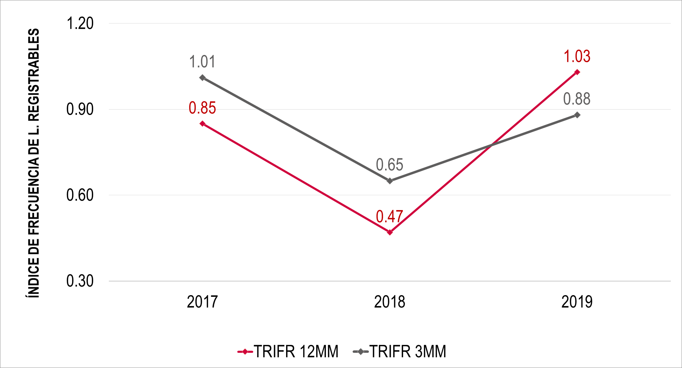
SEGURIDAD Y SALUD OCUPACIONAL

Del 20 al 26 de enero de 2020

INDICADORES DE CONSECUENCIA
INDICES |  |  |  |  |  |  | 2020 |  |  |  | 2019 | 2018 | 2017 |  | 2016 |  |  | 2015
 |  |  |  |  |  |  | Enero |  | Año a la Fecha |  |  |  |  |  |  |  |  |  | AIFR MTD | TRIFR MTD | LTIFR MTD | IS | (FI) | (LTI) | (RWI) | (MTI) | (FAI) | Sum of IS | DP | Sum of HH ( C )
Índice de frecuencia del total de lesiones (AIFR) |  |  |  |  |  |  | 8.05 |  | 5.68 |  | 2.26 | 1.88 | 2.67 |  | 7.05 |  |  | 5.54 | 8.05 | 0 | 0 | 0 |  |  |  |  | 1 | 0 |  | 124182.29349
Índice de frecuencia de lesiones registrables (TRIFR) |  |  |  |  |  |  | 0.00 |  | 0.71 |  | 1.03 | 0.47 | 0.85 |  | 1.94 |  |  | 1.01
Índice de frecuencia de lesiones con tiempo perdido (LTIFR) |  |  |  |  |  |  | 0.00 |  | 0.00 |  | 0.62 | 0.18 | 0.31 |  | 0.94 |  |  | 0.59 |  |  |  |  |  |  |  |  |  |  |  | 912,751.00
Índice de frecuencia de lesiones registrables (TRIFR) móvil 12 meses (Al 31 de diciembre de 2019) |  |  |  |  |  |  |  |  |  | 1.02
Total de HH sin tiempo perdido (Última Lesión con Tiempo Perdido: 19 de diciembre de 2019) |  |  |  |  |  |  |  |  |  | 560,797.52 |  |  |  |  |  |  |  |  |  |  |  |  |  |  |  |  |  |  |  | 14717140.684
Días Perdidos por RWI (Al 31 de Diciembre de 2019) |  |  |  |  |  |  |  |  |  | 277
Días Perdidos YTD por RWI (Al 26 de Enero de 2020) |  |  |  |  |  |  |  |  |  | 23
Días Perdidos YTD (Al 31 de Diciembre de 2019) |  |  |  |  |  |  |  |  |  | 214
Días Perdidos YTD (Al 26 de Enero de 2020) |  |  |  |  |  |  |  |  |  | 26
INDICADORES NACIONALES
IF YTD |  | 0.00 |  |  | IS YTD |  |  |  | 10.97 |  |  | IA YTD |  |  |  | 0.0000
LESIONES/ENFERMEDADES |  |  |  |  |  |  |  |  |  |  |  |  |  |  |  |  |  |  |  |  |  |  |  |  |  |  |  |  |  | 14,298,793.06
ÍTEM |  |  |  | 2020 |  |  |  |  |  | 2019 | 2018 | 2017 |  | 2016 |  |  | 2015 |  |  |  |  |  |  |  |  |  |  |  |  | 418,347.62
 |  |  |  | Del 20 al 26 de enero de 2020 |  | Enero |  | Año a la Fecha
A. Fatales (FA) |  |  |  | 0 |  | 0 |  | 0 |  | 0 | 0 | 1 |  | 2 |  |  | 0
B. Tiempo Perdido (LTI) |  |  |  | 0 |  | 0 |  | 0 |  | 9 | 3 | 7 |  | 19 |  |  | 7
C. Trabajo restringido (RWI) |  |  |  | 0 |  | 0 |  | 1 |  | 1 | 0 | 2 |  | 4 |  |  | 1
D. Tratamiento médico (MTI) |  |  |  | 0 |  | 0 |  | 0 |  | 5 | 5 | 9 |  | 14 |  |  | 4
E. Total registrables (A+B+C+D) |  |  |  | 0 |  | 0 |  | 1 |  | 15 | 8 | 19 |  | 39 |  |  | 12
F. Primeros auxilios |  |  |  | 1 |  | 1 |  | 7 |  | 18 | 23 | 41 |  | 103 |  |  | 53
G. Total lesiones (E+F) |  |  |  | 1 |  | 1 |  | 8 |  | 33 | 31 | 60 |  | 142 |  |  | 65
Casos de mal agudo de montaña |  |  |  | 0 |  | 0 |  | 0 |  | 10 | 18 | 16 |  | 80 |  |  | -
Incidentes significativos |  |  |  | 0 |  | 0 |  | 0 |  | 8 | 22 | 32 |  | 30 |  |  | 38
Daños Equipo/Propiedad |  |  |  | 2 |  | 0 |  | 14 |  | 151 | 76 | 276 |  | 269 |  |  | 115

EMPRESA |  |  |  | Del 20 al 26 de enero de 2020 |  | Enero |  | Año a la Fecha |  | 2019 | 2018 | 2017 |  |  | 2016
N° de pruebas de alcohol test por accidente en vehículos |  |  |  | 4 |  | 21 |  | 21 |  | 172 | 194 | 218 |  |  | 139
N° de casos positivos de alcohol test detectado aleatoriamente |  |  |  | 0 |  | 0 |  | 0 |  | 1 | 0 | 218 |  |  | 37
N° de test por fatiga y somnolencia |  |  |  | 4 |  | 20 |  | 20 |  | 222 | 378 | 218 |  |  | 172
Total |  |  |  | 8 |  | 41 |  | 41 |  | 395 | 572 | 218 |  |  | 348
INCIDENTES DE ACTIVIDADES CONTROLADAS
FECHA | ÁREA |  | EMPRESA | DESCRIPCIÓN |  |  |  |  |  |  |  |  | DAÑO/LESIÓN/ CLASIFICACIÓN

2020-01-20 | Gerencia de Operaciones Mina |  | Las Bambas | El camión HT-41 ingresa a cargar a la Pala 03, al estar la pala dando la primera pasada la compuerta se abre cayendo parte del material en la tolva y parte al piso, el operador continúa la labor, luego de una hora siente molestia y decide comunicar al supervisor, para lo cual es relevado de su equipo y llevado al tópico Antawasi. |  |  |  |  |  |  |  |  | FAI: Lumbalgia y contractura Muscular
2020-01-20 | Gerencia SHE |  | Las Bambas | Conductor de la unidad de código 288, en maniobra de retroceso impacta la baranda con la parte posterior lado derecho de la unidad. |  |  |  |  |  |  |  |  | DP: Rotura de mica stop posterior lado derecho.
2020-01-23 | Gerencia de Proyectos |  | JJC | Haciendo trabajos en Moly Plant, una pieza de madera cae desde el segundo nivel, en una tuberia y de rebote impacta la pierna derecha del trabajador. |  |  |  |  |  |  |  |  | NM: Sin lesiones ni daños.
2020-01-24 | Gerencia de Mantenimiento |  | Ferreyros | Conductor de la camioneta 617 Placa AVO-751 de la empresa Ferreyros, al momento de trasladarse de la plataforma de armado en Alto Jawapaiya hacia el truck shop, al término del recorrido de la RUTA B saliendo de una curva en vía estrecha, el conductor pierde el control de la unidad, cuneteándose en el lado contrario de la vía (lado izquierdo). |  |  |  |  |  |  |  |  | DP: Cuenteo de camioneta 617 lado izquierdo
INCIDENTES DE ACTIVIDADES NO CONTROLADAS
FECHA | ÁREA |  | EMPRESA | DESCRIPCIÓN |  |  |  |  |  |  |  |  | DAÑO/LESIÓN/ CLASIFICACIÓN

2020-01-20 | Gerencia de Logística y Servicios de Sitio |  | TRANSALTISA | Conductor de la unidad posición N° 09, recibe la comunicación de no apegarse mucho a la cuneta; además de la presencia de vehículos. Observa una camioneta en sentido contrario y en lugar de detenerse para que el vehículo liviano realiza las maniobras y continúe su tránsito, decide avanzar y apegarse al lado derecho de la vía. Cuando intenta retomar la marcha, el hombro del neumático posición 02 ingresa al borde de la cuneta de tierra generando quede atollada. |  |  |  |  |  |  |  |  | NM: Sin lesiones ni daños.
2020-01-20 | Gerencia de Logística y Servicios de Sitio |  | TRANSALTISA | En circunstancia que el conductor de la unidad posición N°10 transitaba en la ruta Morocaqui - Pillones, la llanta posición 6 del tracto se desprende de su base, conductor no se percata y avanza unos metros, su compañero de otra unidad le advierte del mismo y detiene la unidad. |  |  |  |  |  |  |  |  | DP: Desprendimiento de llanta posición 6
ACTIVIDADES RELEVANTES DE LA SEMANA (DEL 20 AL 26 DE ENERO) - SEGURIDAD Y SALUD OCUPACIONAL
Actividades de la semana - Seguridad: 21 de enero: Reunión con Excelencia Operacional para revisar los procesos administrativos de la compañía. 21 de enero: Capacitación en metodología de investigación ICAM para empresas de Transporte logístico y concentrado en el SITE. 22 de enero: Management Workshop en lugar de la caminata gerencial. 23 de enero: Capacitación en metodología de investigación ICAM para empresas de Transporte logístico y concentrado en oficinas LIMA. 24 de enero: Parada de Seguridad en la Planta de Molibdeno por el cuasi incidnete de la empresa JJC. 24 de enero: Participación en la reunión semanal de seguridad con los SSEE de Operaciones Planta y Mantenimiento Planta. 25 de enero: Soporte al comité de crisis por posible Paro de comunidades aledañas a la operación minera. 26 de enero: Capacitación en Primeros Auxilios a los supervisores de seguridad del área de Desarrollo de Recursos.
Higiene y Salud Ocupacional Higiene Ocupacional: • Monitoreo de gases en galpón de residuos peligrosos. • Monitoreo de gases en taller de mantenimiento electrico. • Apoyo en monitoreo de espacio confinado para contratista JJC en la Planta Molibdeno. • Monitoreo de iluminación y ruido en la sala de control en el 6to nivel del Chancador Primario.
Salud: • 20.01.2020 Capacitación de Fatiga y Somnolencia. • 22.01.2020 Taller "No hay salud sin salud mental" - Comunicaciones. • 23.01.2020 Taller "No hay salud sin salud mental" - Proyectos. • 23.01.2020 Capacitación de Fatiga y Somnolencia. • 24.01.2020 Capacitación de Fatiga y Somnolencia. • 24.01.2020 Inspección de Nutrición en Challhuahuacho. • 25.01.2020 Capacitación de Psicología - Perfiles de Psicología. • 26.01.2020 Capacitación de Primeros Auxilios - Supervisores de Seguridad. • 26.01.2020 Inspección de Nutrición en Challhuahuacho.
Elaboración del Manual del SGSSO – IGH Group Término de Contrato (26 de Diciembre), con un avance total del 60% del Manual del Sistema de Gestión de SSO de Minera Las Bambas
ACTIVIDADES RELEVANTES PARA LA SIGUIENTE SEMANA - DEL 27 DE ENERO AL 02 DE FEBRERO DE 2019
27 de Enero: Se continua con las reuniones de comité de crisis por el posible paro de comunidades aledañas a la operación minera. 27 de Enero: Participación en el Spring Team de excelencia operacional 28 de Enero: Reinicio de actividades de la empresa IGH para continuar con la elaboración del Sistema de Gestión. 29 de Enero: Caminata Gerencial. 29 de Enero: Participación de la reunión semanal de seguridad con la gerencia de Desarrollo y SSEE. 01 de Febrero: Lanzamiento de Campaña "Uso de Celulares". 01 de Febrero: Visita a Challcobamba con el soporte de rescate y salud para identificación de nuevas áreas de trabajo. 02 de Febrero: Capacitación: entrenando al entrenador a todos los supervisores de seguridad del área Desarrollo. 02 de Febrero: Participación en la reunión semanal de seguridad con los SSEE de Operaciones Planta y Mantenimiento Planta.
DESEMPEÑO DE SEGURIDAD 2020 - LESIONES VS TRIFR (AL 26 DE ENERO DE 2020)
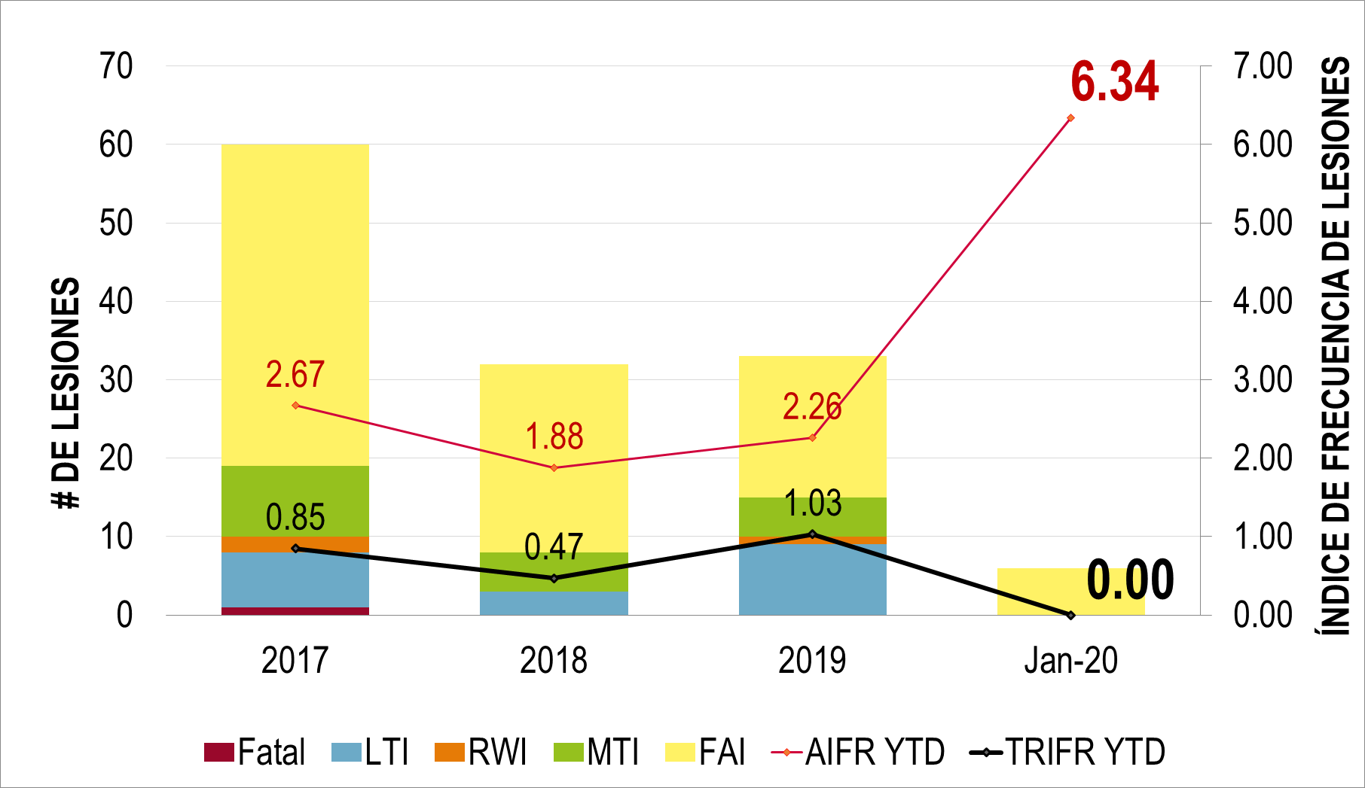

DESEMPEÑO DE SEGURIDAD 2019 - TRIFR MÓVIL 12 MM VS 3MM (AL 31 DE DICIEMBRE DE 2019)

Resumen de Graficos
 | Mortal (FI) | Incapacitante (LTI) | Lesión con trabajo restringido (RWI) | Lesión con tratamiento médico (MTI) | Lesión de primeros auxilios (FAI)
ene-19 |  |  | 1
feb-19 |  |  |  | 1
mar-19
abr-19
may-19 |  |  |  |  | 1
jun-19 |  | 1
jul-19 |  |  |  | 1
ago-19
ene-19 |  |  |  |  | 1
feb-19 |  |  |  |  | 2
mar-19
abr-19 |  | 1
may-19
jun-19 |  | 3 |  |  | 2
jul-19 |  | 1
ago-19 |  | 1 |  |  | 2
Lesiones del 2017 - 2019 (Al 31 Oct. de 2019)
Tendencia de I. Significativos (2017 - 2019)
ene-17 | 4
feb-17 | 2
mar-17 | 2
abr-17 | 4
may-17 | 5
jun-17 | 0
jul-17 | 3
ago-17 | 1
sep-17 | 2
oct-17 | 4
nov-17 | 2
Dic-17 | 3
dic-18 | 0
ene-19 | 0
feb-19 | 1
mar-19 | 0
abr-19 | 0
may-19 | 1
jun-19 | 1
jul-19 | 1
ago-19 | 0
sep-19 | 3
oct-19 | 1
nov-19 | 0
 |  |  |  |  |  |  |  |  |  | Lesiones Personales Unidad Minera Las Bambas
Row Labels | Mortal (FI) | Incapacitante (LTI) | Lesión con trabajo restringido (RWI) | Lesión con tratamiento médico (MTI) | Lesión de primeros auxilios (FAI) |  |  |  |  | Lesiones | 2017 | 2018 | 2019
Las Bambas |  |  |  |  |  |  |  |  |  | Fatal | 1 | 0 | 0
Jan-19 |  |  | 1 |  |  |  |  |  |  | LTI | 7 | 3 | 8
Feb-19 |  |  |  | 1 |  |  |  |  |  | RWI | 2 | 0 | 1
Mar-19 |  |  |  |  |  |  |  |  |  | MTI | 9 | 5 | 4
Apr-19 |  |  |  |  |  |  |  |  |  | FAI | 41 | 24 | 15
May-19 |  |  |  |  | 1 |  |  |  |  | (*) Al 30 de Nov. 2019
Jun-19 |  | 1
Jul-19 |  |  |  | 1
Aug-19
Las Bambas Total |  | 1 | 1 | 2 | 1
SSEE
Jan-19 |  |  |  |  | 1
Feb-19 |  |  |  |  | 2
Mar-19
Apr-19 |  | 1
May-19
Jun-19 |  | 3 |  |  | 2
Jul-19 |  | 1
Aug-19 |  | 1 |  |  | 2
SSEE Total |  | 6 |  |  | 7 |  |  |  |  |  |  |  |  |  | I. SIGNIFICATIVOS
Grand Total |  | 7 | 1 | 2 | 8 |  |  |  |  |  |  |  |  | Jan-17 | 4
 |  |  |  |  |  |  |  |  |  |  |  |  |  | Feb-17 | 2
 |  |  |  |  |  |  |  |  |  |  |  |  |  | Mar-17 | 2
 |  |  |  |  |  |  |  |  |  |  |  |  |  | Apr-17 | 4
 |  |  |  |  |  |  |  |  |  |  |  |  |  | May-17 | 5
 |  |  |  |  |  |  |  |  |  |  |  |  |  | Jun-17 | 0
 |  |  |  |  |  |  |  |  |  |  |  |  |  | Jul-17 | 3
 |  |  |  |  |  |  |  |  |  |  |  |  |  | Aug-17 | 1
 |  |  |  |  |  |  |  |  |  |  |  |  |  | Sep-17 | 2
 |  |  |  |  |  |  |  |  |  |  |  |  |  | Oct-17 | 4
 |  |  |  |  |  |  |  |  |  |  |  |  |  | Nov-17 | 2
 |  |  |  |  |  |  |  |  |  |  |  |  |  | Dic-17 | 3
 | Las Bambas | SSEE
feb-19 | 1 | #N/A
may-19 | 1 | #N/A
sep-19 | 1 | #N/A
oct-19 | 1 | #N/A
jul-19 | #N/A | 1
sep-19 | 1 | #N/A
sep-19 | #N/A | 1
jun-19 | #N/A | 1
 |  |  |  |  |  |  |  |  |  |  |  |  |  | Dec-18 | 0
 |  |  |  |  |  |  |  |  |  |  |  |  |  | Jan-19 | 0
 |  |  |  |  |  |  |  |  |  |  |  |  |  | Feb-19 | 1
 |  |  |  |  |  | Significativo con intercambio de energía | (Multiple Items) |  |  |  |  |  |  | Mar-19 | 0
 |  |  |  |  |  |  |  |  |  |  |  |  |  | Apr-19 | 0
 |  |  |  |  |  | Sum of I.Sig. | Column Labels |  |  |  |  |  |  | May-19 | 1
 | LTI | RWI | MTI | FAI
Gerencia de Operaciones Mina | 2 |  |  | 6
Gerencia de Mantenimiento | 2 |  | 2 | 2
Vicepresidencia de Proyectos | 3 |  | 1 | 1
Gerencia de Desarrollo de Recursos | 1 |  |  | 2
Gerencia de Proyecto - 3er Molino Bolas |  |  | 2 | 1
Gerencia de Logística y Servicios de Sitio |  |  |  | 2
Gerencia de Protección Interna |  |  |  | 2
Gerencia de Servicios Técnicos | 1
Gerencia de Implementación de Proyectos |  |  |  | 1
Gerencia de Planeamiento, Inventario. y Almacenes |  |  |  | 1
Gerencia de Planta Concentradora |  | 1
 |  |  |  |  |  | Row Labels | Las Bambas | SSEE | Grand Total |  |  |  |  | Jun-19 | 1
Row Labels | Mortal (FI) | LTI | RWI | MTI | FAI | Gerencia de Operaciones Mina |  |  |  |  |  |  |  | Jul-19 | 1
Gerencia de Operaciones Mina |  | 2 |  |  | 6 | Feb-19 | 1 | #VALUE! | 1 |  |  |  |  | Aug-19 | 0
Gerencia de Mantenimiento |  | 2 |  | 2 | 2 | May-19 | 1 | #VALUE! | 1 |  |  |  |  | Sep-19 | 3
Vicepresidencia de Proyectos |  | 3 |  | 1 | 1 | Sep-19 | 1 | #VALUE! | 1 |  |  |  |  | Oct-19 | 1
Gerencia de Desarrollo de Recursos |  | 1 |  |  | 2 | Oct-19 | 1 | #VALUE! | 1 |  |  |  |  | Nov-19 | 0
Gerencia de Proyecto - 3er Molino Bolas |  |  |  | 2 | 1 | Gerencia de Operaciones Mina Total | 4 | #VALUE! | 4
Gerencia de Logística y Servicios de Sitio |  |  |  |  | 2 | Gerencia de Mantenimiento
Gerencia de Protección Interna |  |  |  |  | 2 | Jul-19 | #VALUE! | 1 | 1
Gerencia de Servicios Técnicos |  | 1 |  |  |  | Sep-19 | 1 | #VALUE! | 1
Gerencia de Implementación de Proyectos |  |  |  |  | 1 | Gerencia de Mantenimiento Total | 1 | 1 | 2
Gerencia de Planeamiento, Inventario. y Almacenes |  |  |  |  | 1 | Gerencia de Servicios Técnicos
Gerencia de Planta Concentradora |  |  | 1 |  |  | Sep-19 | #VALUE! | 1.00 | 1.00
 |  |  |  |  |  | Gerencia de Servicios Técnicos Total | #VALUE! | 1.00 | 1.00
 |  |  |  |  |  | Vicepresidencia de Proyectos
 |  |  |  |  |  | Jun-19 | #VALUE! | 1 | 1
 |  |  |  |  |  | Vicepresidencia de Proyectos Total | #VALUE! | 1 | 1
 |  |  |  |  |  | Grand Total | 5 | 3 | 8
Row Labels | Sum of HH ( C ) | Sum of HH (C + NC)
Jan-19 | 1242914.9022 | 1604346.8355
Feb-19 | 1277108.2 | 1645194.75
Mar-19 | 1232386.0524 | 1526317.5357
Apr-19 | 994886.76739 | 1265867.2174
May-19 | 1324865.5 | 1663816.55
Jun-19 | 1194649.3789 | 1312151.0789
Jul-19 | 1314582.8919 | 1621416.1919
Aug-19 | 1386938.9228 | 1527634.0928
Sep-19 | 1244660.45 | 1627626.25
Oct-19 | 1035896.635 | 1291914.035
Nov-19 | 1255042.8729 | 1553917.8729
Dec-19 | 1127922.68 | 1305121.08
Grand Total | 14631855.253 | 17945323.49

